CheckListReminder
Автор: | Филиппова Екатерина

Тестирование мобильного Android приложения Reminder

1. Собрать приложение на эмуляторе
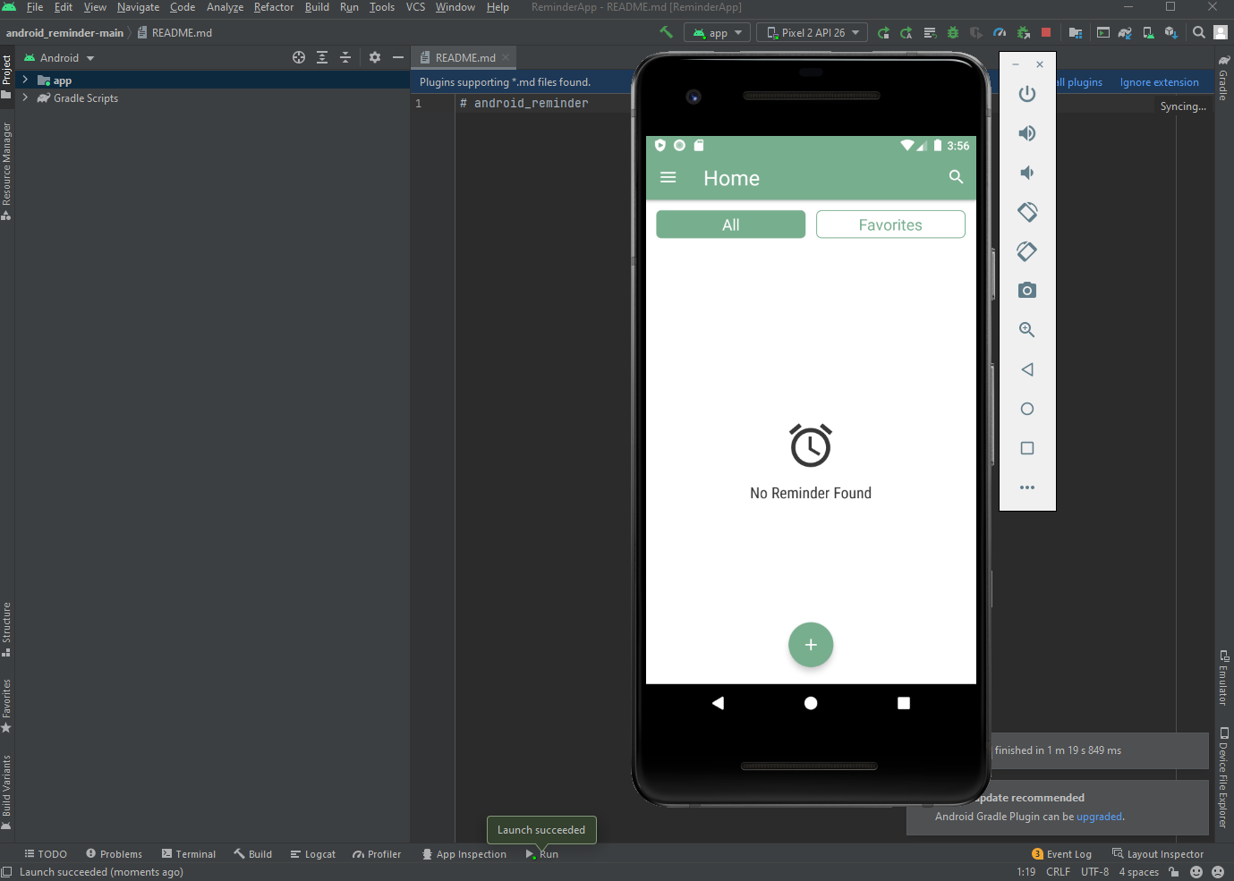

2. Собрать приложение на реальном устройстве
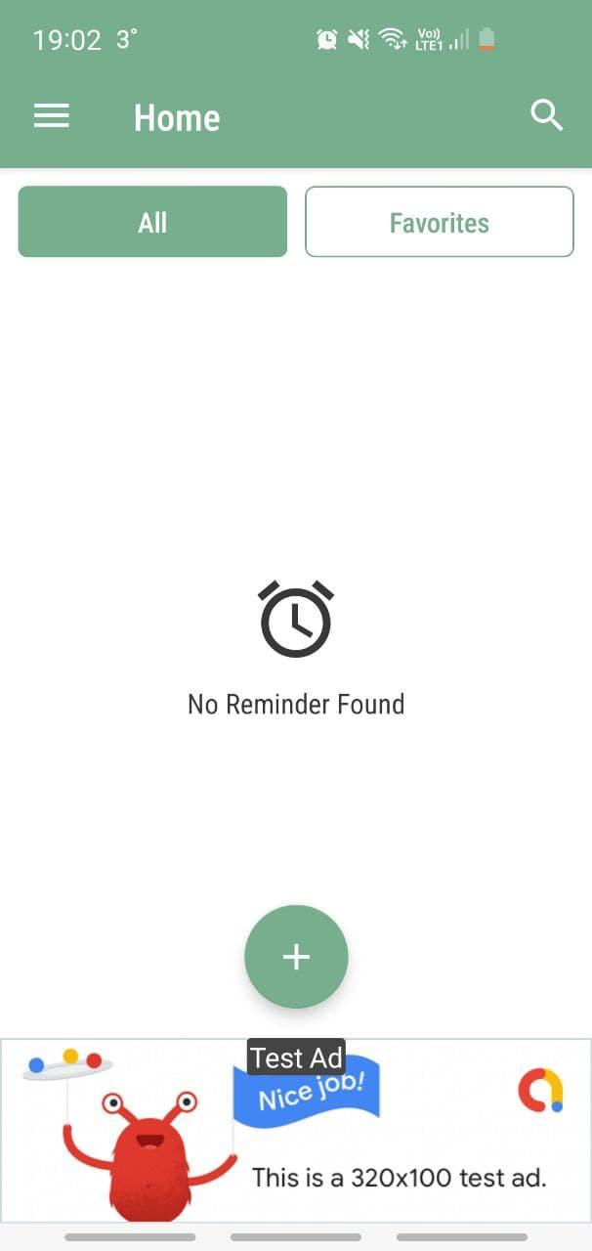

3.Собрать .apk файл и установить на реальном устройстве

В Android Studio: Build -> Build Bundle(s) / APK(s) -> Build APK "AMBuild APK(s)APK(s) generated successfully for 1 module:Module ''ReminderApp-master.app": locate or analyze the APK

4. Сделать Ad Hoc тестрирование приложения Reminder

5. Сделать Smoke чеклист для проверки приложения Reminder

Application | Reminder version 1.1
Environment | Samsung Galaxy S10e
 | Android 12
Author | Filippova Ekaterina

ID | Title | Input parameters | Expected result | Status | Bug Reports
Smoke test
1 | Установить приложение |  | Приложение успешно устанавливается | Passed
2 | Запустить приложение |  | Приложение успешно запускается | Passed
3 | Создать напоминание через кнопку "+" |  | Появляется сообщение: "Reminder Added Successfully", напоминание создается | Passed
4 | Удалить напоминание через Kebab menu напоминания |  | Напоминание успешно удаляется | Passed
5 | Проверить работу уведомления при заблокированном экране |  | Уведомление появляется на экране блокировки в указанные дату и время | Passed
6 | Проверить работу уведомления при незаблокированном экране |  | Уведомление появляется в уведомлениях устройства в верхней части экрана в указанные дату и время | Passed
7 | Отложить уведомление нажатием кнопки "SNOOZE" |  | Появляется сообщение: "Alarm is set for next 10 minutes" | Passed
8 | Проверить отложенность уведомления при незаблокированном экране |  | Уведомление появляется спустя 10 минут после нажатия кнопки "SNOOZE" в верхней части экрана | Passed
9 | Проверить отложенность уведомления при заблокированном экране |  | Уведомление появляется на экране блокировки спустя 10 минут после нажатия кнопки "SNOOZE" | Passed
10 | Проверить работу будильника при заблокированном экране |  | Будильник срабатывает в указанные дату и время | Passed
11 | Проверить работу будильника при незаблокированном экране |  | Будильник срабатывает в указанные дату и время | Passed
12 | Отложить будильник нажатием кнопки "SNOOZE" |  | Появляется сообщение: "Alarm is set for next 10 minutes" | Passed
13 | Проверить отложенность будильника при заблокированном экране |  | Будильник срабатывает спустя 10 минут после нажатия кнопки "SNOOZE" | Failed | Bug
14 | Проверить отложенность будильника при незаблокированном экране |  | Будильник срабатывает спустя 10 минут после нажатия кнопки "SNOOZE" | Failed | Bug
15 | Выключить будильник нажатием кнопки "DISMISS" |  | Появляется кнопка "HOLD THE BUTTON", после удержания кнопки будильник отключается | Passed
16 | Удалить приложение |  | Приложение успешно удаляется | Passed

6. Сделать Regression чеклист для проверки приложения Reminder

*Все тесты проводятся на портретной и альбомной ориентации

ID | Title | Input parameters | Expected result | Status | Bug Reports
Regression
Уведомления (Notification/Alarm)
1 | Создать уведомление через кнопку "+" | Title: 1 Date: 28/01/2022 Time: 12:25 PM Repeat: Once Marker: None Report as: Notification | Уведомление создается | Passed
2 | Создать 2 уведомления на одно и тоже время | Title:2 Date: 28/01/2022 Time: 12:35 PM Repeat: Once Marker: None Report as: Notification | Оба уведомления создаются | Passed
3 | Проверить работу уведомлений с одним и тем же временем | Date: 28/01/2022 Time: 7:50 PM Repeat: Once Marker: None Report as: Notification | Оба уведомления появляются на экране одновременно | Passed
4 | Проверить работу будильников с одним и тем же временем | Date: 28/01/2022 Time: 7:55 PM Repeat: Once Marker: None Report as: Alarm | Будильники срабатывают один за другим | Passed
5 | Отметить уведомление как выполненное в Kebab меню уведомления |  | Уведомление перемещается в список "Done Tasks" | Passed
6 | Отметить уведомление как невыполненное в Kebab меню уведомления |  | Уведомление перемещается из списка "Done Tasks" в список "OverDue" | Passed
7 | Редактировать (Edit) уведомление через Kebab меню уведомления |  | Открывается список параметров уведомления для редактирования | Passed
8 | Редактировать уведомление нажатием на уведомление |  | Открывается список параметров уведомления для редактирования | Passed
9 | Проверить сохранение параметров после редактирования уведомления |  | Уведомление сохраняется с новыми параметрами | Failed | Bug
10 | Добавить уведомление в "Favorites" нажатием на символ "звезда" |  | Уведомление добавляется в "Favourites" | Passed
11 | Убрать уведомление из "Favourites" нажатием на символ "звезда" |  | Уведомление удаляется из "Favourites" | Passed
12 | Прокрутить список уведомлений скроллом пальца |  | Список уведомлений прокручивается | Passed
13 | Копировать (Copy) уведомление через Kebab меню уведомления |  | Уведомление копируется со всеми параметрами | Failed | Bug
14 | Поделиться (Share) уведомлением через Kebab меню уведомления |  | Все параметры уведомления отправляются в указанный внешний источник | Failed | Bug
15 | Отложить (Postpone) созданное уведомление на указанное время через Kebab меню уведомления | Postpone: 15 минут | Появляется сообщение: "Postponed by 15 minutes" | Passed
16 | Проверить отложенность (Postpone) созданного уведомления | Postpone: 15 минут | Уведомление появляется через 15 минут от указанного времени на экране устройства | Passed
17 | Удалить (Delete) уведомление через Kebab меню уведомления |  | Появляется диалоговое окно - при нажатии кнопки "Ok" уведомление удаляется | Passed
18 | Отменить удаление уведомления |  | При нажатии кнопки "Cancel" в появившемся диалоговом окне удаление отменятеся | Passed
19 | Выполнить поиск по уведомлениям через кнопку "лупа" в верхнем правом углу в главном меню |  | Поиск выдает все совпадения по символам | Passed
Дата
20 | Выбрать дату уведомления, используя календарь | Date: 28/01/2022 | Дата выбирается | Passed
21 | Выбрать дату уведомления, используя ввод с клавиатуры | Date: 28/01/2022 | Дата выбирается | Passed
22 | Ввести буквы в поле даты уведомления при вводе данных с клавиатуры | Date: дата | Появляется сообщение: "Недействительный формат. Используйте: дд.мм.гг" | Passed
23 | Ввести цифры в поле даты уведомления в неправильнои формате при вводе данных с клавиатуры | Date: 356879 | Появляется сообщение: "Недействительный формат. Используйте: дд.мм.гг" | Passed
24 | Создать уведомление на прошедшую дату | Title: 4 Date: 27/01/2022 Time: 12:35 PM Repeat: Once Marker: None Report as: Notification | Появляется сообщение: "Please select future time", уведомление не создается | Passed
Время
25 | Выбрать время уведомления, используя циферблат | Time: 12:45 PM | Время выбирается | Passed
26 | Выбрать время уведомления, используя ввод с клавиатуры | Time: 12:45 PM | Время выбирается | Passed
27 | Ввести невалидные цифры при вводе времени с клавиатуры | Time: 15:65 PM | В поле час вводятся значения 00...12, в поле минуты - 00...59, другие значения нельзя ввести | Passed
28 | Создать уведомление на прошедшее время | Title: 3 Date: 28/01/2022 Time: 12:35 PM Repeat: Once Marker: None Report as: Notification | Появляется сообщение: "Please select future time", уведомление не создается | Passed
Повтор
29 | Выбрать частоту повтора уведомления при создании уведомления | Repeat: Once | Частота повтора выбирается | Passed
30 | Проверить работу уведомления при выборе ежечасного повтора уведомления | Repeat: Hourly | Уведомление появляется ежечасно от указанного времени | Passed
31 | Проверить работу уведомления при выборе ежедневного повтора уведомления | Repeat: Daily | Уведомление появляется ежедневно от указанного времени
32 | Проверить работу уведомления при выборе еженедельного повтора уведомления | Repeat: Weekly | Уведомление появляется еженедельно от указанного времени
33 | Проверить работу уведомления при выборе ежемесячного повтора уведомления | Repeat: Monthly | Уведомление появляется ежемесячно от указанного времени
34 | Проверить работу уведомления при выборе ежегодного повтора уведомления | Repeat: Yearly | Уведомление появляется ежегодно от указанного времени
Маркер
35 | Проверить выбор параметра "Marker" при создании уведомления | Marker: None | "Marker" уведомления серого цвета | Passed
36 | Проверить выбор параметра "Marker" при создании уведомления | Marker: Green | "Marker" уведомления зеленого цвета | Passed
37 | Проверить выбор параметра "Marker" при создании уведомления | Marker: Pink | "Marker" уведомления розового цвета | Passed
Название уведомления
38 | Создать уведомление с пустым названием | Title: Date: 28/01/2022 Time: 12:45 PM Repeat: Once Marker: None Report as: Notification | Появляется сообщение: "Please add reminder Title", уведомление не создается | Passed
39 | Проверить возможность голосовога ввода названия уведомления на русском языке | Title: один | Вводится произнесенное название уведомления на русском языке | Passed
40 | Проверить возможность добавить номер мобильного в название уведомления | Title: Call: +79111111111 | Появляется модальное окно для ввода номера мобильного | Passed
41 | Проверить работу уведомления с номером мобильного в названии | Title: Call: +79111111111 | При нажатии на уведомление происходит переход в приложение устройства для осуществления звонка | Passed
42 | Ввести символы на латинице в нижнем регистре в название уведомления | Title: alarm | Уведомление создается | Passed
43 | Ввести символы на латинице в верхнем регистре в название уведомления | Title: ALARM | Уведомление создается | Passed
44 | Ввести символы на латинице в верхнем и нижнем регистре в название уведомления | Title: Alarm | Уведомление создается | Passed
45 | Ввести только цифры в название уведомления | Title: 123456 | Уведомление создается | Passed
46 | Ввести латинские символы и цифры в название уведомления | Title: Alarm123457 | Уведомление создается | Passed
47 | Ввести только спец. символы в название уведомления | Title: /*?.<>$#()^!@-+{}[]%" | Уведомление создается | Passed
48 | Ввести символы на латинице, спец. символы и цифры в название уведомления | Title: /A_l^ar&M% | Уведомление создается | Passed
49 | Ввести символы на латинице вместе с пробелом в середине в название уведомления | Title: Alarm 1 | Уведомление создается | Passed
50 | Ввести символы на латинице вместе с пробелом в начале в название уведомления | Title: Alarm | Уведомление создается | Passed
51 | Вставить символы из буфера обмена в название уведомления | Title: Alarm | Уведомление создается | Passed
52 | Ввести 1 символ в название уведомления | Title: A | Уведомление создается | Passed
53 | Ввести 100 символов в название уведомления | Title: QSfRlBRrGQmlaSWW2cv7cZiwUkbnnBEe2yEZQvn2TKvTUDZgAcnw4ILpCKA7h0WPGmoVe0u01hthUUQI6OxVEqmpAtryjaxtUoci | Уведомление создается и название не перекрывает другие элементы | Passed
54 | Ввести уже существующее название уведомления | Title: Alarm | Уведомление создается | Passed
55 | Ввести название уведомления на кириллице | Title: Будильник | Уведомление создается | Passed
56 | Ввести только пробелы в название уведомления | Title: | Появляется сообщение: "Please add reminder Title", уведомление не создается | Passed
57 | Ввести эмодзи в название уведомления | Title: 😀 😃 😄 | Уведомление создается | Passed
Hamburger меню
58 | Открыть раздел "Calendar" через Hamburger меню |  | Календарь открывается | Passed
59 | Проверить отметки на календаре о запланированных уведомлениях в указанные дни месяца |  | Уведомления отмечены на календаре в указанные дни | Passed
60 | Проверить смену на месяц назад/вперед свайпом вправо/влево |  | Месяц меняется на предыдущий/следующий | Passed
61 | Проверить смену на месяц назад/вперед с помощью стрелок вправо/влево |  | Месяц меняется на предыдущий/следующий | Passed
62 | Проверить создание уведомления нажатием на кнопку "+" в календаре |  | Открывается форма для создания уведомления | Passed
63 | Проверить создание уведомления при выборе определенной даты на календаре |  | Открывается форма для создания уведомления с уже выбранной датой | Failed | Bug
64 | Нажать на дату на календаре с отметкой о запланированном уведомлении |  | Открывается список всех уведомлений запланированных на эту дату | Passed
65 | Открыть раздел "Done Tasks" через Hamburger меню |  | Открывается список выполненных уведомлений | Passed
66 | Открыть раздел "OverDue" через Hamburger меню |  | Открывается список невыполненных уведомлений | Passed
67 | Открыть раздел "Today Tasks" через Hamburger меню |  | Открывается список предстоящих уведомлений на сегодня | Passed
68 | Открыть раздел "Tomorrow" через Hamburger меню |  | Открывается список всех предстоящих уведомлений на завтра | Passed
69 | Открыть раздел "Upcoming" через Hamburger меню |  | Открывается список всех предстоящих уведомлений на следующие даты после завтра | Passed
70 | Открыть раздел "Settings" через Hamburger меню |  | Открываются настройки приложения: Шрифт и звук | Passed
71 | Изменить размер шрифта в "Settings" | Font Size 22sp | Меняется размер шрифта у названий уведомлений | Passed
72 | Изменить звук будильника в "Settings", выбрав из сохраненных звуков на устройстве | Select Tone : Polaris | Звук будильника изменяется | Passed
73 | Открыть раздел "Help" через Hamburger меню |  | Открывается справка приложения | Passed
74 | Прокликать вложения в разделе "Help" |  | Все вложения открываются | Passed
75 | Нажать на кнопку "Contact Us" во вложении "Didn't find the answer to your question?" в разделе "Help" |  | Происходит перенаправление в почтовый сервис для отправки письма на почту разработчиков приложения | Passed
76 | Открыть раздел "Feedback" через Hamburger меню |  | Происходит перенаправление в почтовый сервис для отправки письма на почту разработчиков приложения | Passed
77 | Открыть раздел "Rate" через Hamburger меню |  | Происходит перенаправление в Google Play Market | Passed
78 | Открыть раздел "Share" через Hamburger меню |  | Отправляется сслыка на приложение в Google Play Market в указанный источник | Failed | Bug
79 | Открыть раздел "Home" через Hamburger меню |  | Открывается главное меню | Passed
80 | Открыть раздел "All" в главном меню "Home" |  | Открывается список всех созданных уведомлений | Passed
81 | Открыть раздел "Favorites" в главном меню "Home" |  | Открывается список уведомлений, добавленных в избранное (символ "звезда" | Passed
Дополнительные проверки
82 | Нажать на рекламный баннер внизу экрана в главном меню приложения |  | Происходит переход по ссылке | Passed

7. Создать End-to-End сценарии тестирования приложения Reminder

End-to-End Сценарий 1 (открыть/закрыть)
№ | Steps | Expected result | Status
1 | Запустить приложение | Приложение успешно запущено и закрыто | Passed
2 | Закрыть приложение

End-to-End Сценарий 2 (создание уведомления)
№ | Steps | Expected result | Status
1 | Запустить приложение | Уведомление появляется в уведомлениях устройства в верхней части экрана в указанные дату и время | Passed
2 | Нажать кнопку "+" внизу экрана на главном меню
3 | Ввести название напоминания
4 | Ввести сегодняшнюю дату
5 | Ввести время
6 | Выбрать тип напоминания уведомление (Notification)
7 | Нажать на кнопку "галочка"
8 | Закрыть приложение

End-to-End Сценарий 3 (создание будильника)
№ | Steps | Expected result | Status
1 | Запустить приложение | Будильник срабатывает в указанные дату и время | Passed
2 | Нажать кнопку "+" внизу экрана на главном меню
3 | Ввести название напоминания
4 | Ввести сегодняшнюю дату
5 | Ввести время
6 | Выбрать тип напоминания будильник (Alarm)
7 | Нажать на кнопку "галочка"
8 | Закрыть приложение

End-to-End Сценарий 4 (удаление напоминания)
№ | Steps | Expected result | Status
1 | Запустить приложение | Напоминание удаляется | Passed
2 | Нажать кнопку "+" внизу экрана на главном меню
3 | Ввести название напоминания
4 | Ввести сегодняшнюю дату
5 | Ввести время
6 | Выбрать тип напоминания
7 | Нажать на кнопку "галочка"
8 | Нажать на Kebab меню созданного напоминания
9 | Выбрать опцию "Delete"
10 | Нажать на кнопку "Delete" в появившемся диалоговом окне
11 | Закрыть приложение

End-to-End Сценарий 5 (отметка о выполнении)
№ | Steps | Expected result | Status
1 | Запустить приложение | Напоминание отмечается как выполненное | Passed
2 | Нажать кнопку "+" внизу экрана на главном меню
3 | Ввести название напоминания
4 | Ввести сегодняшнюю дату
5 | Ввести время
6 | Выбрать тип напоминания
7 | Нажать на кнопку "галочка"
8 | Нажать на Kebab меню созданного напоминания
9 | Выбрать опцию "Done"
10 | Закрыть приложение

End-to-End Сценарий 6 (отложенность уведомления)
№ | Steps | Expected result | Status
1 | Запустить приложение | Появляется сообщение: "Alarm is set for next 10 minutes". Уведомление откладывается | Passed
2 | Нажать кнопку "+" внизу экрана на главном меню
3 | Ввести название напоминания
4 | Ввести сегодняшнюю дату
5 | Ввести время
6 | Выбрать тип напоминания уведомление (Notification)
7 | Нажать на кнопку "галочка"
8 | Дождаться появления уведомления в уведомлениях устройства в верхней части экрана
9 | Нажать кнопку "SNOOZE" на уведомлении
10 | Закрыть приложение

End-to-End Сценарий 7 (отложенность будильника)
№ | Steps | Expected result | Status
1 | Запустить приложение | Появляется сообщение: "Alarm is set for next 10 minutes". Будильник откладывается | Failed | Bug Bug
2 | Нажать кнопку "+" внизу экрана на главном меню
3 | Ввести название напоминания
4 | Ввести сегодняшнюю дату
5 | Ввести время
6 | Выбрать тип напоминания будильник (Alarm)
7 | Нажать на кнопку "галочка"
8 | Дождаться срабатывания будильника
9 | Нажать кнопку "SNOOZE" на появившемся экране будильника
10 | Закрыть приложение

End-to-End Сценарий 8 (отключение будильника)
№ | Steps | Expected result | Status
1 | Запустить приложение | Будильник отключается | Passed
2 | Нажать кнопку "+" внизу экрана на главном меню
3 | Ввести название напоминания
4 | Ввести сегодняшнюю дату
5 | Ввести время
6 | Выбрать тип напоминания будильник (Alarm)
7 | Нажать на кнопку "галочка"
8 | Дождаться срабатывания будильника
9 | Нажать кнопку "DISMISS" на появившемся экране будильника
10 | Удерживать кнопку "HOLD THE BUTTON" на экране будильника
11 | Закрыть приложение

